상품제안서
레드픽 NEW LED 감성캠핑랜턴 | 상품코드: F30893

 |  |  |  |  |  |  | 02-412-0044 | www.easy1.co.kr
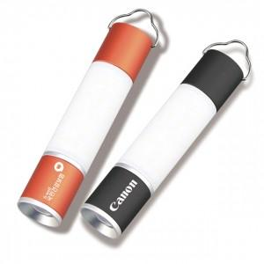

【상세/제작정보】 | * 배송비 : 1CTB/ 30개 입 = 7,000원 vat 별도

【인쇄/포장옵션】 | 레이저 / 포장지포장

【공급단가】 | 수량 | 50~ | 100~ | 500~ | 1,000~ | 2,000~
*VAT별도 | 단가 | 12,000원 | 11,800원 | 11,520원 | 11,230원 | 11,040원

【상품 URL】 | https://dev.easy1.co.kr:443/src/goods_detail.php?gdno=30893

